履歴書
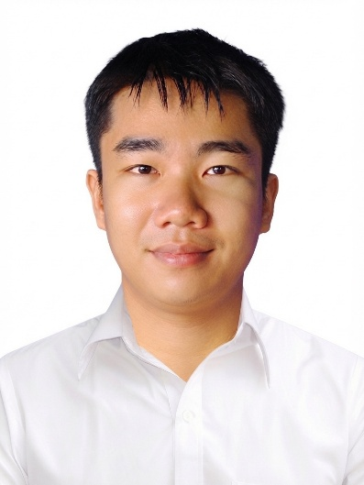
番号：01
履 歴 書
 |  |  |  |  |  |  |  |  |  | 2026年07月20日現在
姓名 | フリガナ |  |  | レー クアン フィ
 | 英字表記 |  |  | LE QUANG HUY

生年月日 |  |  |  | 2000年10月28日 |  |  | 年齢 (26)歳 |  |  |  |  | 男 ・ 女

出生地 |  |  |  | ホーチミン市
現住所 |  |  |  | 28／49 Binh Duong 1街区、 Di An坊、ホーチミン市。
婚 姻 |  |  |  | 既婚 ・ 未婚 |  | 子 供 |  |  | 無 ・ 有 |  |  |  |  |  | 民 族 |  | キン
学 歴 |  |  |  | 期 間 |  | 学校名
 |  |  |  | 2015年09月 ～ 2018年06月 |  | DAO SON TAY 高等学校

職 歴 |  |  |  |  |  | 勤 務 先 |  |  |  |  |  |  |  |  | 職 種
 |  |  |  | 2018年08月 ～ 2023年06月 |  | バイク整備
 |  |  |  | 2023年07月 ～ 2026年06月 |  | GIAO HANG NHANH 会社 |  |  |  |  |  |  |  |  | 仕分け作業
 |  |  |  | 2026年07月 ～現在に至る |  | TRUONG SON貿易サービス及び労働 輸出株式会社 |  |  |  |  |  |  |  |  | 日本語を勉強しています

外国語 |  |  |  | 英語・ 日本語（ みんな・自己紹介 ） |  |  |  |  | 訪日経験 |  |  |  | 有 | 年 月 ～ 年 月 |  |  |  |  | 無
 |  |  |  |  |  |  |  |  | 渡航経験 |  |  |  | 有 | ( 国) |  |  |  |  | 無

家 族 構 成
続柄 |  | 姓 名 |  |  |  | 年齢 | 同居 |  | 職 業 ・ 勤務先 |  |  |  |  |  |  |  | 月 収
父 |  | LE TAN DIEU |  |  |  | 58 | O |  | 自営業・ホーチミン市
母 |  | TRAN THI ANH |  |  |  | 53 | O |  | 自営業・ホーチミン市
妹 |  | LE THI HUY THUC |  |  |  | 19 | O |  | 大学生・ホーチミン市

在日親戚・知人の有無
無 ・ 有 |  |  | 姓名： 性別： 年齢： 関係： 日本の居住地： 在留資格：

健康状態
身 長 |  |  | 168 | cm | 利き手 |  | 左 | 1.5 |  | 右 | 1.5 |  | 健康状態 |  |  | 良好 普通 不健康
体 重 |  |  | 65 | kg | 右 |  | 正常 |  |  | 異常 |  |  | 慢性病 |  |  | 有 |  | 無
血液型 |  |  |  |  | 左 |  | 有 ・ 無 |  |  |  |  |  | 有 |  |  | 病名（ ）

その他
日本に行く目的・動機は何ですか
研修・実習期間が終了してから、帰国後の予定は何ですか
長所 |  |  | 気さく・誠実 |  |  |  | 慎重すぎる |  |  |  |  |  |  |  | 趣味 |  | ジョギング

履歴書 (2)
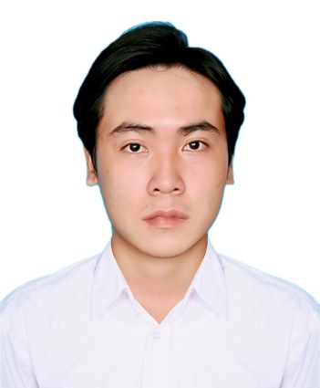
番号：02
履 歴 書
 |  |  |  |  |  |  |  |  |  | 2026年08月06日現在
姓名 | フリガナ |  |  | グエン チャン クアン ヴィエン
 | 英字表記 |  |  | NGUYEN TRAN QUANG VIEN

生年月日 |  |  |  | 2000年05月23日 |  |  | 年齢 (26)歳 |  |  |  |  | 男 ・ 女

出生地 |  |  |  | TAY NINH省
現住所 |  |  |  | ホーチミン市、 THU DUC 坊、1通り11/2
婚 姻 |  |  |  | 既婚 ・ 未婚 |  | 子 供 |  |  | 無 ・ 有 |  |  |  |  |  | 民 族 |  | キン
学 歴 |  |  |  | 期 間 |  | 学校名
 |  |  |  | 2015年09月 ～ 2018年06月 |  | NGUYEN VAN TANG 高等学校
 |  |  |  | 2021年07月 ～ 2024年06月 |  | THU DUC技術短期大学

職 歴 |  |  |  |  |  | 勤 務 先 |  |  |  |  |  |  |  |  | 職 種
 |  |  |  | 2023年 ～ 現在に至る |  | NGUYEN KHOI広告会社 |  |  |  |  |  |  |  |  | デザイン

外国語 |  |  |  | 英語・ 日本語（ みんな・自己紹介 ） |  |  |  |  | 訪日経験 |  |  |  | 有 | 年 月 ～ 年 月 |  |  |  |  | 無
 |  |  |  |  |  |  |  |  | 渡航経験 |  |  |  | 有 | ( 国) |  |  |  |  | 無

家 族 構 成
続柄 |  | 姓 名 |  |  |  | 年齢 | 同居 |  | 職 業 ・ 勤務先 |  |  |  |  |  |  |  | 月 収
父 |  | NGUYEN HUU SON |  |  |  | 52 | O |  | 自営業・ホーチミン市
母 |  | TRAN NGOC MY |  |  |  | 46 | O |  | 自営業・ホーチミン市

在日親戚・知人の有無
無 ・ 有 |  |  | 姓名： 性別： 年齢： 関係： 日本の居住地： 在留資格：

健康状態
身 長 |  |  | 16４ | cm | 利き手 |  | 左 | 1.5 |  | 右 | 1.5 |  | 健康状態 |  |  | 良好 普通 不健康
体 重 |  |  | 65 | kg | 右 |  | 正常 |  |  | 異常 |  |  | 慢性病 |  |  | 有 |  | 無
血液型 |  |  | B |  | 左 |  | 有 ・ 無 |  |  |  |  |  | 有 |  |  | 病名（ ）

その他
日本に行く目的・動機は何ですか
研修・実習期間が終了してから、帰国後の予定は何ですか
長所 |  |  | 気さく・勤勉 |  |  |  |  |  |  |  |  |  |  |  | 趣味 |  | サッカー

